監視対象のスイッチを増やす場合
●開発環境 スイッチからのデータ取得について
 | NW機器からデータ取得を行っているが、SNMPを使用するため、データ取得対象機器に設定をいれてもらう必要がある。
 | 基幹化にあたり、開発環境を構築した際には、5つのスイッチ(後述)に対して設定を行い、データ取得している。

 | 追加開発・保守にあたり、取得対象スイッチを増加させる必要がある場合は、2024年時点では(IイG)が窓口となっているため、
 | IイG(densankeihi-ml@ml.hitachi-systems-ps.co.jp)へ経緯を説明して、以下手順を必要箇所変更の上、テキストファイルで添付し、設定のお願いをする。
手順
1. 以下のスイッチに対して、SNMP設定を行う。
〇対象機器
10.170.***.***
○設定値
※以下コマンド「***.***」については上記対象機器のIPアドレスを参照ください。
ip access-list realdev-acl
10 permit ip 10.180.0.54/32 10.170.***.***/32
snmp-server community realdev group network-operator
snmp-server community realdev use-ipv4acl realdev-acl
=========================================
●SNMPポーリング元(Splunk)：10.180.0.54
●コミュニティ名：realdev(全台共通)
=========================================

●開発環境 NW構成(2021年資料より)

 | ※色がついているスイッチを開発環境ではデータ取得対象としている。
 | ★スイッチからのデータ取得が目的のため、特にスイッチ選定に理由はなし。

その他情報
◆その他情報
● | ジョブ設定情報
 |  | JP1/AJSにおいて、ログローテーション処理及びバックアップ処理を毎日夜間(3:00)実行。(設定済)
 |  |  | ※JP1 AJSの管理サーバ：10.170.192.177
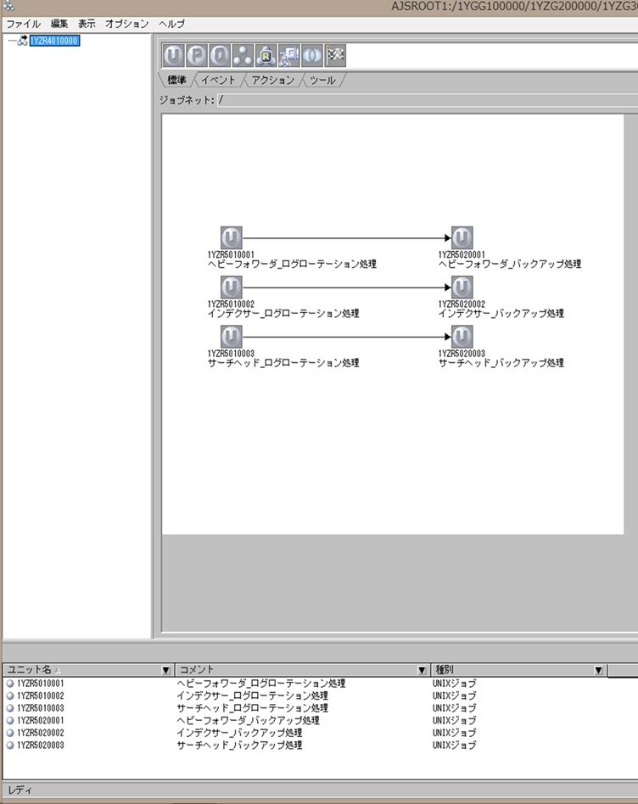

● | 開発環境のリアルタイムログ分析システム対象サーバ vCenter情報
 |  | ・開発環境払い出し時にいただいている情報となる。
 |  |  | ①踏み台サーバにリモートデスクトップ接続
 |  |  | 10.170.105.156または10.170.105.157
 |  |  | ログインユーザ：Rdpuser
 |  |  | パスワード ：password_123
 |  |  | ②デスクトップ上の「chrome-ショートカット」起動
 |  |  | ・https://10.170.136.136
 |  |  | ・vSphere Web Client(Flash) を選択
 |  |  | ・ログインユーザとパスワードは、上記の
 |  |  | 管理コンソール用IDと管理コンソール用パスワードを
 |  |  | 利用下さい

 |  |  |  | YZ101@vsphere.local
 |  |  |  | YZ102@vsphere.local
 |  |  |  | YZ103@vsphere.local

● | ITSIバックアップファイル
 |  | Path： (黒) |  | \\ta1p01.ta-sip.ta.inet.tgn.or.jp\S747-01\マネージドサービス事業部\MS事01\T50_グループ共有\0110(Mシ先)\03_受託業務\2023年度\04.運用高度化Splunkの基幹システム化\02.詳細設計から移行\03.テスト実施\開発環境ITSIバックアップ
 |  | File： |  | f7409bfd-fa52-41a9-9222-6ab96f1c34fc.zip
 |  |  |  | ※2024/2/29時点の開発環境 ITSIフルバックアップデータを格納。

 |  | またITSIのバックアップデフォルト設定により、毎日フルバックアップを実行しているため、
 |  | Splunk Web内からダウンロードして復元することも可能。

● | Splunk設定バックアップ
 |  | ※毎日ジョブ実行により3サーバともバックアップされる。
 |  |  | /opt/splunk/backup内

開発環境構成
●開発環境構成

新PF設備(開発環境設備)
埼玉センター

CI
◆ｻｰﾊﾞ
（仮想化）
VMware vSphere
- ESXi
Splunk サーチヘッドサーバ
(仮想サーバ)
JP1
Splunk Add-on for
VMware Metrics
IP:10.180.0.54
JP1
ログTRAP
JP1イベントで
アラートを検知する
Splunk
ヘビーフォワーダ
サーバ(仮想サーバ)
IP:10.180.0.56
検知した場合、
メッセージをログに出力
Dell EMC VMAX
/infraunyo/vmax/vmax_5min.py
(pythondaemon5.pyから起動)
◆ｽﾄﾚｰｼﾞ
CPU ：8Core
MEM：16GB DISK： 20GB
定期的に閾値超の
内容をチェック

HCI
Dell EMC Isilon
Dell Isilon Add-on for
Splunk Enterprise
SMTP-GW
10.178.0.4
◆ﾈｯﾄﾜｰｸ
Cisco Nexus
/infraunyo/snmp/snmp.sh
(pythondaemon5.pyから起動)
IP:10.180.0.55
CPU ：8Core
MEM：16GB DISK： 100GB
メール送信
Splunk
インデクサーサーバ
(仮想サーバ)
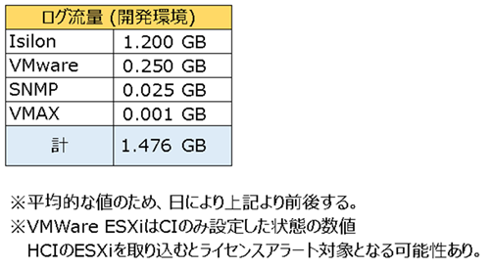
アラートにて
メール設定すれば
メール送信可能

CPU ：8Core
MEM：16GB DISK： 300GB

(開発PCから接続可能)
・ヘビーフォワーダ
SplunkWEB: https://10.180.0.54:8000
・サーチヘッド
SplunkWEB: https://10.180.0.56:8000

※本番環境では、Unity及びSyslogサーバからの
vCenterログ受信をしているが、開発環境では環境がないため未接続。
※3サーバともTepco認証局のサーバ証明書を適用済(期限7年[2030年])
証明書適用のため、DNSサーバへ登録済(DNSサーバ:10.178.0.3)

開発環境情報_ヘビーフォワーダ
ヘビーフォワーダサーバ (10.180.0.54)
 | ■ハードウェア構成
 |  | ● | CPU |  |  |  | 1 |  | Intel(R) Xeon(R) Gold 6254 CPU @ 3.10GHz
 |  |  |  |  |  |  | 2 |  | Intel(R) Xeon(R) Gold 6254 CPU @ 3.10GHz
 |  |  |  |  |  |  | 3 |  | Intel(R) Xeon(R) Gold 6254 CPU @ 3.10GHz
 |  |  |  |  |  |  | 4 |  | Intel(R) Xeon(R) Gold 6254 CPU @ 3.10GHz
 |  |  |  |  |  |  | 5 |  | Intel(R) Xeon(R) Gold 6254 CPU @ 3.10GHz
 |  |  |  |  |  |  | 6 |  | Intel(R) Xeon(R) Gold 6254 CPU @ 3.10GHz
 |  |  |  |  |  |  | 7 |  | Intel(R) Xeon(R) Gold 6254 CPU @ 3.10GHz
 |  |  |  |  |  |  | 8 |  | Intel(R) Xeon(R) Gold 6254 CPU @ 3.10GHz

 |  | ● | メモリ |  |  |  | MemTotal |  |  |  |  | 16266128 kB |  |  | SwapTotal |  |  |  | 8388604 kB

 |  | ● | ファイルシステム |  |  |  | ボリューム名 |  |  |  |  |  |  |  | タイプ |  | サイズ |  |  | マウント位置 |  | 用途 |  |  | 備考
 |  |  | ディスク容量(DF) |  |  |  | /dev/mapper/vg00-root |  |  |  |  |  |  |  | ext4 |  | 31G |  |  | /
 |  |  |  |  |  |  | /dev/sdb |  |  |  |  |  |  |  | ext4 |  | 20G |  |  | /opt/splunk
 |  |  |  |  |  |  | /dev/sda1 |  |  |  |  |  |  |  | ext4 |  | 477M |  |  | /boot

 |  | ● | パーティション情報 |  |  |  | パーティション |  |  |  |  |  |  |  | 容量 |  |  | バイト数 |  |  |  |  | セクター数 |  | 備考
 |  |  |  |  |  |  | Disk /dev/sda |  |  |  |  |  |  |  | 42.9 GB |  |  | 42949672960 bytes |  |  |  |  | 83886080 sectors
 |  |  |  |  |  |  | Disk /dev/sdb |  |  |  |  |  |  |  | 21.5 GB |  |  | 21474836480 bytes |  |  |  |  | 41943040 sectors
 |  |  |  |  |  |  | Disk /dev/mapper/vg00-root |  |  |  |  |  |  |  | 33.8 GB |  |  | 33831256064 bytes |  |  |  |  | 66076672 sectors
 |  |  |  |  |  |  | Disk /dev/mapper/vg00-swap |  |  |  |  |  |  |  | 8589 MB |  |  | 8589934592 bytes |  |  |  |  | 16777216 sectors

 |  |  |  |  |  |  | LVM（Logical Volume Manager）
 |  |  |  |  |  |  |  | ●物理ボリューム詳細 |  |  |  |  |  |  | PV Name |  |  | VG Name |  |  | PV Size
 |  |  |  |  |  |  |  |  |  |  |  |  |  |  | /dev/sda2 |  |  | vg00 |  |  | 39.51 GiB / not usable 3.00 MiB
 |  |  |  |  |  |  |  | Calc Total GB ※PE Size*Total PE |  |  |  |  |  |  | PE Size |  |  | Total PE |  |  | PV UUID
 |  |  |  |  |  |  |  | 40.46 GB |  |  |  |  |  |  | 4.00 MiB |  |  | 10114 |  |  | S5HIA3-n2ba-lBGZ-1uAH-D1YQ-c73g-E6nI1p

 |  |  |  |  |  |  |  | ●ボリュームグループ詳細 |  |  |  |  |  |  | VG Name |  |  | Format |  |  | VG Size
 |  |  |  |  |  |  |  |  |  |  |  |  |  |  | vg00 |  |  | lvm2 |  |  | <39.51 GiB
 |  |  |  |  |  |  |  | Calc Total GB ※PE Size*Total PE |  |  |  |  |  |  | PE Size |  |  | Total PE |  |  | VG UUID
 |  |  |  |  |  |  |  | 40.46 GB |  |  |  |  |  |  | 4.00 MiB |  |  | 10114 |  |  | 3PL7k5-dhGL-OsV3-Zwqv-VeCh-HLQ1-xycb6G

 | ■OS基本構成
 |  | OS |  |  |  |  | Red Hat Enterprise Linux Server release 7.6 (Maipo)
 |  | ホスト名 |  |  |  |  | n1000054
 |  | 起動モード |  |  |  |  | graphical.target

 | ■起動サービス一覧
 | ※Systemdによるサーバー起動時のサービス自動起動設定

 | 1 |  | abrt-ccpp.service |  |  |  |  |  |  |  |  |  |  | enabled | 26 | bluetooth.service |  |  |  |  |  |  |  | enabled
 | 2 |  | abrt-oops.service |  |  |  |  |  |  |  |  |  |  | enabled | 27 | bolt.service |  |  |  |  |  |  |  | static
 | 3 |  | abrt-pstoreoops.service |  |  |  |  |  |  |  |  |  |  | disabled | 28 | brandbot.service |  |  |  |  |  |  |  | static
 | 4 |  | abrt-vmcore.service |  |  |  |  |  |  |  |  |  |  | enabled | 29 | brltty.service |  |  |  |  |  |  |  | disabled
 | 5 |  | abrt-xorg.service |  |  |  |  |  |  |  |  |  |  | enabled | 30 | canberra-system-bootup.service |  |  |  |  |  |  |  | disabled
 | 6 |  | abrtd.service |  |  |  |  |  |  |  |  |  |  | enabled | 31 | canberra-system-shutdown-reboot.service |  |  |  |  |  |  |  | disabled
 | 7 |  | accounts-daemon.service |  |  |  |  |  |  |  |  |  |  | enabled | 32 | canberra-system-shutdown.service |  |  |  |  |  |  |  | disabled
 | 8 |  | alsa-restore.service |  |  |  |  |  |  |  |  |  |  | static | 33 | cgconfig.service |  |  |  |  |  |  |  | disabled
 | 9 |  | alsa-state.service |  |  |  |  |  |  |  |  |  |  | static | 34 | cgdcbxd.service |  |  |  |  |  |  |  | disabled
 | 10 |  | anaconda-direct.service |  |  |  |  |  |  |  |  |  |  | static | 35 | cgred.service |  |  |  |  |  |  |  | disabled
 | 11 |  | anaconda-nm-config.service |  |  |  |  |  |  |  |  |  |  | static | 36 | chrony-dnssrv@.service |  |  |  |  |  |  |  | static
 | 12 |  | anaconda-noshell.service |  |  |  |  |  |  |  |  |  |  | static | 37 | chrony-wait.service |  |  |  |  |  |  |  | disabled
 | 13 |  | anaconda-pre.service |  |  |  |  |  |  |  |  |  |  | static | 38 | chronyd.service |  |  |  |  |  |  |  | enabled
 | 14 |  | anaconda-shell@.service |  |  |  |  |  |  |  |  |  |  | static | 39 | clean-mount-point@.service |  |  |  |  |  |  |  | static
 | 15 |  | anaconda-sshd.service |  |  |  |  |  |  |  |  |  |  | static | 40 | cockpit-motd.service |  |  |  |  |  |  |  | static
 | 16 |  | anaconda-tmux@.service |  |  |  |  |  |  |  |  |  |  | static | 41 | cockpit.service |  |  |  |  |  |  |  | static
 | 17 |  | anaconda.service |  |  |  |  |  |  |  |  |  |  | static | 42 | colord.service |  |  |  |  |  |  |  | static
 | 18 |  | arp-ethers.service |  |  |  |  |  |  |  |  |  |  | disabled | 43 | configure-printer@.service |  |  |  |  |  |  |  | static
 | 19 |  | atd.service |  |  |  |  |  |  |  |  |  |  | enabled | 44 | console-getty.service |  |  |  |  |  |  |  | disabled
 | 20 |  | auditd.service |  |  |  |  |  |  |  |  |  |  | enabled | 45 | console-shell.service |  |  |  |  |  |  |  | disabled
 | 21 |  | auth-rpcgss-module.service |  |  |  |  |  |  |  |  |  |  | static | 46 | container-getty@.service |  |  |  |  |  |  |  | static
 | 22 |  | autofs.service |  |  |  |  |  |  |  |  |  |  | disabled | 47 | cpupower.service |  |  |  |  |  |  |  | disabled
 | 23 |  | autovt@.service |  |  |  |  |  |  |  |  |  |  | enabled | 48 | crond.service |  |  |  |  |  |  |  | enabled
 | 24 |  | avahi-daemon.service |  |  |  |  |  |  |  |  |  |  | disabled | 49 | cups-browsed.service |  |  |  |  |  |  |  | disabled
 | 25 |  | blk-availability.service |  |  |  |  |  |  |  |  |  |  | disabled | 50 | cups.service |  |  |  |  |  |  |  | enabled

 | 51 |  | dbus-org.bluez.service |  |  |  |  |  |  |  |  |  |  | enabled | 76 | firstboot-graphical.service |  |  |  |  |  |  |  | disabled
 | 52 |  | dbus-org.freedesktop.hostname1.service |  |  |  |  |  |  |  |  |  |  | static | 77 | flatpak-system-helper.service |  |  |  |  |  |  |  | static
 | 53 |  | dbus-org.freedesktop.import1.service |  |  |  |  |  |  |  |  |  |  | static | 78 | fstrim.service |  |  |  |  |  |  |  | static
 | 54 |  | dbus-org.freedesktop.locale1.service |  |  |  |  |  |  |  |  |  |  | static | 79 | fwupd-offline-update.service |  |  |  |  |  |  |  | static
 | 55 |  | dbus-org.freedesktop.login1.service |  |  |  |  |  |  |  |  |  |  | static | 80 | fwupd.service |  |  |  |  |  |  |  | static
 | 56 |  | dbus-org.freedesktop.machine1.service |  |  |  |  |  |  |  |  |  |  | static | 81 | fwupdate-cleanup.service |  |  |  |  |  |  |  | static
 | 57 |  | dbus-org.freedesktop.timedate1.service |  |  |  |  |  |  |  |  |  |  | static | 82 | gdm.service |  |  |  |  |  |  |  | enabled
 | 58 |  | dbus.service |  |  |  |  |  |  |  |  |  |  | static | 83 | geoclue.service |  |  |  |  |  |  |  | static
 | 59 |  | debug-shell.service |  |  |  |  |  |  |  |  |  |  | disabled | 84 | getty@.service |  |  |  |  |  |  |  | enabled
 | 60 |  | display-manager.service |  |  |  |  |  |  |  |  |  |  | enabled | 85 | gssproxy.service |  |  |  |  |  |  |  | disabled
 | 61 |  | dm-event.service |  |  |  |  |  |  |  |  |  |  | static | 86 | halt-local.service |  |  |  |  |  |  |  | static
 | 62 |  | dmraid-activation.service |  |  |  |  |  |  |  |  |  |  | disabled | 87 | hwloc-dump-hwdata.service |  |  |  |  |  |  |  | disabled
 | 63 |  | dnsmasq.service |  |  |  |  |  |  |  |  |  |  | disabled | 88 | hypervfcopyd.service |  |  |  |  |  |  |  | static
 | 64 |  | dracut-cmdline.service |  |  |  |  |  |  |  |  |  |  | static | 89 | hypervkvpd.service |  |  |  |  |  |  |  | static
 | 65 |  | dracut-initqueue.service |  |  |  |  |  |  |  |  |  |  | static | 90 | hypervvssd.service |  |  |  |  |  |  |  | static
 | 66 |  | dracut-mount.service |  |  |  |  |  |  |  |  |  |  | static | 91 | initial-setup-graphical.service |  |  |  |  |  |  |  | disabled
 | 67 |  | dracut-pre-mount.service |  |  |  |  |  |  |  |  |  |  | static | 92 | initial-setup-reconfiguration.service |  |  |  |  |  |  |  | enabled
 | 68 |  | dracut-pre-pivot.service |  |  |  |  |  |  |  |  |  |  | static | 93 | initial-setup-text.service |  |  |  |  |  |  |  | disabled
 | 69 |  | dracut-pre-trigger.service |  |  |  |  |  |  |  |  |  |  | static | 94 | initial-setup.service |  |  |  |  |  |  |  | disabled
 | 70 |  | dracut-pre-udev.service |  |  |  |  |  |  |  |  |  |  | static | 95 | initrd-cleanup.service |  |  |  |  |  |  |  | static
 | 71 |  | dracut-shutdown.service |  |  |  |  |  |  |  |  |  |  | static | 96 | initrd-parse-etc.service |  |  |  |  |  |  |  | static
 | 72 |  | ebtables.service |  |  |  |  |  |  |  |  |  |  | disabled | 97 | initrd-switch-root.service |  |  |  |  |  |  |  | static
 | 73 |  | emergency.service |  |  |  |  |  |  |  |  |  |  | static | 98 | initrd-udevadm-cleanup-db.service |  |  |  |  |  |  |  | static
 | 74 |  | fcoe.service |  |  |  |  |  |  |  |  |  |  | disabled | 99 | instperf.service |  |  |  |  |  |  |  | static
 | 75 |  | firewalld.service |  |  |  |  |  |  |  |  |  |  | disabled | 100 | ip6tables.service |  |  |  |  |  |  |  | disabled

 | 101 |  | iprdump.service |  |  |  |  |  |  |  |  |  |  | disabled | 126 | lldpad.service |  |  |  |  |  |  |  | disabled
 | 102 |  | iprinit.service |  |  |  |  |  |  |  |  |  |  | disabled | 127 | lvm2-lvmetad.service |  |  |  |  |  |  |  | static
 | 103 |  | iprupdate.service |  |  |  |  |  |  |  |  |  |  | disabled | 128 | lvm2-lvmpolld.service |  |  |  |  |  |  |  | static
 | 104 |  | ipsec.service |  |  |  |  |  |  |  |  |  |  | disabled | 129 | lvm2-monitor.service |  |  |  |  |  |  |  | enabled
 | 105 |  | iptables.service |  |  |  |  |  |  |  |  |  |  | disabled | 130 | lvm2-pvscan@.service |  |  |  |  |  |  |  | static
 | 106 |  | irqbalance.service |  |  |  |  |  |  |  |  |  |  | enabled | 131 | mcelog.service |  |  |  |  |  |  |  | enabled
 | 107 |  | iscsi-shutdown.service |  |  |  |  |  |  |  |  |  |  | static | 132 | mdadm-grow-continue@.service |  |  |  |  |  |  |  | static
 | 108 |  | iscsi.service |  |  |  |  |  |  |  |  |  |  | enabled | 133 | mdadm-last-resort@.service |  |  |  |  |  |  |  | static
 | 109 |  | iscsid.service |  |  |  |  |  |  |  |  |  |  | disabled | 134 | mdmon@.service |  |  |  |  |  |  |  | static
 | 110 |  | iscsiuio.service |  |  |  |  |  |  |  |  |  |  | disabled | 135 | mdmonitor.service |  |  |  |  |  |  |  | enabled
 | 111 |  | jp1_ajs3.service |  |  |  |  |  |  |  |  |  |  | enabled | 136 | messagebus.service |  |  |  |  |  |  |  | static
 | 112 |  | jp1_apm.service |  |  |  |  |  |  |  |  |  |  | enabled | 137 | microcode.service |  |  |  |  |  |  |  | enabled
 | 113 |  | jp1_base.service |  |  |  |  |  |  |  |  |  |  | enabled | 138 | ModemManager.service |  |  |  |  |  |  |  | disabled
 | 114 |  | jp1_esa.service |  |  |  |  |  |  |  |  |  |  | enabled | 139 | multipathd.service |  |  |  |  |  |  |  | enabled
 | 115 |  | jp1_ftpa.service |  |  |  |  |  |  |  |  |  |  | disabled | 140 | ndctl-monitor.service |  |  |  |  |  |  |  | disabled
 | 116 |  | jp1_ftpd.service |  |  |  |  |  |  |  |  |  |  | enabled | 141 | netcf-transaction.service |  |  |  |  |  |  |  | disabled
 | 117 |  | jp1_ftplogd.service |  |  |  |  |  |  |  |  |  |  | enabled | 142 | NetworkManager-dispatcher.service |  |  |  |  |  |  |  | disabled
 | 118 |  | jp1netmdmw.service |  |  |  |  |  |  |  |  |  |  | enabled | 143 | NetworkManager-wait-online.service |  |  |  |  |  |  |  | disabled
 | 119 |  | kdump.service |  |  |  |  |  |  |  |  |  |  | enabled | 144 | NetworkManager.service |  |  |  |  |  |  |  | disabled
 | 120 |  | kmod-static-nodes.service |  |  |  |  |  |  |  |  |  |  | static | 145 | nfs-blkmap.service |  |  |  |  |  |  |  | disabled
 | 121 |  | kpatch.service |  |  |  |  |  |  |  |  |  |  | disabled | 146 | nfs-config.service |  |  |  |  |  |  |  | static
 | 122 |  | ksm.service |  |  |  |  |  |  |  |  |  |  | enabled | 147 | nfs-idmap.service |  |  |  |  |  |  |  | static
 | 123 |  | ksmtuned.service |  |  |  |  |  |  |  |  |  |  | enabled | 148 | nfs-idmapd.service |  |  |  |  |  |  |  | static
 | 124 |  | libstoragemgmt.service |  |  |  |  |  |  |  |  |  |  | disabled | 149 | nfs-lock.service |  |  |  |  |  |  |  | static
 | 125 |  | libvirtd.service |  |  |  |  |  |  |  |  |  |  | disabled | 150 | nfs-mountd.service |  |  |  |  |  |  |  | static

 | 151 |  | nfs-rquotad.service |  |  |  |  |  |  |  |  |  |  | disabled | 176 | postfix.service |  |  |  |  |  |  |  | enabled
 | 152 |  | nfs-secure.service |  |  |  |  |  |  |  |  |  |  | static | 177 | powertop.service |  |  |  |  |  |  |  | disabled
 | 153 |  | nfs-server.service |  |  |  |  |  |  |  |  |  |  | disabled | 178 | psacct.service |  |  |  |  |  |  |  | disabled
 | 154 |  | nfs-utils.service |  |  |  |  |  |  |  |  |  |  | static | 179 | pythondaemon5.service |  |  |  |  |  |  |  | enabled
 | 155 |  | nfs.service |  |  |  |  |  |  |  |  |  |  | disabled | 180 | qemu-guest-agent.service |  |  |  |  |  |  |  | enabled
 | 156 |  | nfslock.service |  |  |  |  |  |  |  |  |  |  | static | 181 | quotaon.service |  |  |  |  |  |  |  | static
 | 157 |  | ntpdate.service |  |  |  |  |  |  |  |  |  |  | disabled | 182 | radvd.service |  |  |  |  |  |  |  | disabled
 | 158 |  | numad.service |  |  |  |  |  |  |  |  |  |  | disabled | 183 | ras-mc-ctl.service |  |  |  |  |  |  |  | disabled
 | 159 |  | oddjobd.service |  |  |  |  |  |  |  |  |  |  | disabled | 184 | rasdaemon.service |  |  |  |  |  |  |  | disabled
 | 160 |  | packagekit-offline-update.service |  |  |  |  |  |  |  |  |  |  | static | 185 | rc-local.service |  |  |  |  |  |  |  | static
 | 161 |  | packagekit.service |  |  |  |  |  |  |  |  |  |  | static | 186 | rdisc.service |  |  |  |  |  |  |  | disabled
 | 162 |  | plymouth-halt.service |  |  |  |  |  |  |  |  |  |  | disabled | 187 | rdma-load-modules@.service |  |  |  |  |  |  |  | static
 | 163 |  | plymouth-kexec.service |  |  |  |  |  |  |  |  |  |  | disabled | 188 | rdma-ndd.service |  |  |  |  |  |  |  | static
 | 164 |  | plymouth-poweroff.service |  |  |  |  |  |  |  |  |  |  | disabled | 189 | rdma.service |  |  |  |  |  |  |  | disabled
 | 165 |  | plymouth-quit-wait.service |  |  |  |  |  |  |  |  |  |  | disabled | 190 | realmd.service |  |  |  |  |  |  |  | static
 | 166 |  | plymouth-quit.service |  |  |  |  |  |  |  |  |  |  | disabled | 191 | rescue.service |  |  |  |  |  |  |  | static
 | 167 |  | plymouth-read-write.service |  |  |  |  |  |  |  |  |  |  | disabled | 192 | rhel-autorelabel-mark.service |  |  |  |  |  |  |  | enabled
 | 168 |  | plymouth-reboot.service |  |  |  |  |  |  |  |  |  |  | disabled | 193 | rhel-autorelabel.service |  |  |  |  |  |  |  | enabled
 | 169 |  | plymouth-start.service |  |  |  |  |  |  |  |  |  |  | disabled | 194 | rhel-configure.service |  |  |  |  |  |  |  | enabled
 | 170 |  | plymouth-switch-root.service |  |  |  |  |  |  |  |  |  |  | static | 195 | rhel-dmesg.service |  |  |  |  |  |  |  | enabled
 | 171 |  | pmcd.service |  |  |  |  |  |  |  |  |  |  | disabled | 196 | rhel-domainname.service |  |  |  |  |  |  |  | enabled
 | 172 |  | pmie.service |  |  |  |  |  |  |  |  |  |  | disabled | 197 | rhel-import-state.service |  |  |  |  |  |  |  | enabled
 | 173 |  | pmlogger.service |  |  |  |  |  |  |  |  |  |  | disabled | 198 | rhel-loadmodules.service |  |  |  |  |  |  |  | enabled
 | 174 |  | pmproxy.service |  |  |  |  |  |  |  |  |  |  | disabled | 199 | rhel-readonly.service |  |  |  |  |  |  |  | enabled
 | 175 |  | polkit.service |  |  |  |  |  |  |  |  |  |  | static | 200 | rhsm-facts.service |  |  |  |  |  |  |  | disabled

 | 201 |  | rhsm.service |  |  |  |  |  |  |  |  |  |  | disabled | 226 | sshd-keygen.service |  |  |  |  |  |  |  | static
 | 202 |  | rhsmcertd.service |  |  |  |  |  |  |  |  |  |  | enabled | 227 | sshd.service |  |  |  |  |  |  |  | enabled
 | 203 |  | rngd.service |  |  |  |  |  |  |  |  |  |  | masked | 228 | sshd@.service |  |  |  |  |  |  |  | static
 | 204 |  | rpc-gssd.service |  |  |  |  |  |  |  |  |  |  | static | 229 | svnserve.service |  |  |  |  |  |  |  | disabled
 | 205 |  | rpc-rquotad.service |  |  |  |  |  |  |  |  |  |  | disabled | 230 | sysstat.service |  |  |  |  |  |  |  | enabled
 | 206 |  | rpc-statd-notify.service |  |  |  |  |  |  |  |  |  |  | static | 231 | systemd-ask-password-console.service |  |  |  |  |  |  |  | static
 | 207 |  | rpc-statd.service |  |  |  |  |  |  |  |  |  |  | static | 232 | systemd-ask-password-plymouth.service |  |  |  |  |  |  |  | static
 | 208 |  | rpcbind.service |  |  |  |  |  |  |  |  |  |  | enabled | 233 | systemd-ask-password-wall.service |  |  |  |  |  |  |  | static
 | 209 |  | rpcgssd.service |  |  |  |  |  |  |  |  |  |  | static | 234 | systemd-backlight@.service |  |  |  |  |  |  |  | static
 | 210 |  | rpcidmapd.service |  |  |  |  |  |  |  |  |  |  | static | 235 | systemd-binfmt.service |  |  |  |  |  |  |  | static
 | 211 |  | rsyncd.service |  |  |  |  |  |  |  |  |  |  | disabled | 236 | systemd-bootchart.service |  |  |  |  |  |  |  | disabled
 | 212 |  | rsyncd@.service |  |  |  |  |  |  |  |  |  |  | static | 237 | systemd-firstboot.service |  |  |  |  |  |  |  | static
 | 213 |  | rsyslog.service |  |  |  |  |  |  |  |  |  |  | enabled | 238 | systemd-fsck-root.service |  |  |  |  |  |  |  | static
 | 214 |  | rtkit-daemon.service |  |  |  |  |  |  |  |  |  |  | masked | 239 | systemd-fsck@.service |  |  |  |  |  |  |  | static
 | 215 |  | saned@.service |  |  |  |  |  |  |  |  |  |  | indirect | 240 | systemd-halt.service |  |  |  |  |  |  |  | static
 | 216 |  | saslauthd.service |  |  |  |  |  |  |  |  |  |  | disabled | 241 | systemd-hibernate-resume@.service |  |  |  |  |  |  |  | static
 | 217 |  | selinux-policy-migrate-local-changes@.service |  |  |  |  |  |  |  |  |  |  | static | 242 | systemd-hibernate.service |  |  |  |  |  |  |  | static
 | 218 |  | serial-getty@.service |  |  |  |  |  |  |  |  |  |  | disabled | 243 | systemd-hostnamed.service |  |  |  |  |  |  |  | static
 | 219 |  | slpd.service |  |  |  |  |  |  |  |  |  |  | disabled | 244 | systemd-hwdb-update.service |  |  |  |  |  |  |  | static
 | 220 |  | smartd.service |  |  |  |  |  |  |  |  |  |  | enabled | 245 | systemd-hybrid-sleep.service |  |  |  |  |  |  |  | static
 | 221 |  | snmpd.service |  |  |  |  |  |  |  |  |  |  | enabled | 246 | systemd-importd.service |  |  |  |  |  |  |  | static
 | 222 |  | snmptrapd.service |  |  |  |  |  |  |  |  |  |  | disabled | 247 | systemd-initctl.service |  |  |  |  |  |  |  | static
 | 223 |  | speech-dispatcherd.service |  |  |  |  |  |  |  |  |  |  | disabled | 248 | systemd-journal-catalog-update.service |  |  |  |  |  |  |  | static
 | 224 |  | spice-vdagentd.service |  |  |  |  |  |  |  |  |  |  | indirect | 249 | systemd-journal-flush.service |  |  |  |  |  |  |  | static
 | 225 |  | Splunkd.service |  |  |  |  |  |  |  |  |  |  | enabled | 250 | systemd-journald.service |  |  |  |  |  |  |  | static

 | 251 |  | systemd-kexec.service |  |  |  |  |  |  |  |  |  |  | static | 276 | systemd-udev-trigger.service |  |  |  |  |  |  |  | static
 | 252 |  | systemd-localed.service |  |  |  |  |  |  |  |  |  |  | static | 277 | systemd-udevd.service |  |  |  |  |  |  |  | static
 | 253 |  | systemd-logind.service |  |  |  |  |  |  |  |  |  |  | static | 278 | systemd-update-done.service |  |  |  |  |  |  |  | static
 | 254 |  | systemd-machine-id-commit.service |  |  |  |  |  |  |  |  |  |  | static | 279 | systemd-update-utmp-runlevel.service |  |  |  |  |  |  |  | static
 | 255 |  | systemd-machined.service |  |  |  |  |  |  |  |  |  |  | static | 280 | systemd-update-utmp.service |  |  |  |  |  |  |  | static
 | 256 |  | systemd-modules-load.service |  |  |  |  |  |  |  |  |  |  | static | 281 | systemd-user-sessions.service |  |  |  |  |  |  |  | static
 | 257 |  | systemd-nspawn@.service |  |  |  |  |  |  |  |  |  |  | disabled | 282 | systemd-vconsole-setup.service |  |  |  |  |  |  |  | static
 | 258 |  | systemd-poweroff.service |  |  |  |  |  |  |  |  |  |  | static | 283 | target.service |  |  |  |  |  |  |  | disabled
 | 259 |  | systemd-quotacheck.service |  |  |  |  |  |  |  |  |  |  | static | 284 | tcsd.service |  |  |  |  |  |  |  | disabled
 | 260 |  | systemd-random-seed.service |  |  |  |  |  |  |  |  |  |  | static | 285 | teamd@.service |  |  |  |  |  |  |  | static
 | 261 |  | systemd-readahead-collect.service |  |  |  |  |  |  |  |  |  |  | enabled | 286 | tog-pegasus.service |  |  |  |  |  |  |  | disabled
 | 262 |  | systemd-readahead-done.service |  |  |  |  |  |  |  |  |  |  | indirect | 287 | tuned.service |  |  |  |  |  |  |  | enabled
 | 263 |  | systemd-readahead-drop.service |  |  |  |  |  |  |  |  |  |  | enabled | 288 | udisks2.service |  |  |  |  |  |  |  | enabled
 | 264 |  | systemd-readahead-replay.service |  |  |  |  |  |  |  |  |  |  | enabled | 289 | unbound-anchor.service |  |  |  |  |  |  |  | static
 | 265 |  | systemd-reboot.service |  |  |  |  |  |  |  |  |  |  | static | 290 | upower.service |  |  |  |  |  |  |  | disabled
 | 266 |  | systemd-remount-fs.service |  |  |  |  |  |  |  |  |  |  | static | 291 | usb_modeswitch@.service |  |  |  |  |  |  |  | static
 | 267 |  | systemd-rfkill@.service |  |  |  |  |  |  |  |  |  |  | static | 292 | usbmuxd.service |  |  |  |  |  |  |  | static
 | 268 |  | systemd-shutdownd.service |  |  |  |  |  |  |  |  |  |  | static | 293 | vdo.service |  |  |  |  |  |  |  | enabled
 | 269 |  | systemd-suspend.service |  |  |  |  |  |  |  |  |  |  | static | 294 | vgauthd.service |  |  |  |  |  |  |  | enabled
 | 270 |  | systemd-sysctl.service |  |  |  |  |  |  |  |  |  |  | static | 295 | virtlockd.service |  |  |  |  |  |  |  | indirect
 | 271 |  | systemd-timedated.service |  |  |  |  |  |  |  |  |  |  | static | 296 | virtlogd.service |  |  |  |  |  |  |  | indirect
 | 272 |  | systemd-tmpfiles-clean.service |  |  |  |  |  |  |  |  |  |  | static | 297 | vmtoolsd.service |  |  |  |  |  |  |  | enabled
 | 273 |  | systemd-tmpfiles-setup-dev.service |  |  |  |  |  |  |  |  |  |  | static | 298 | vsftpd.service |  |  |  |  |  |  |  | disabled
 | 274 |  | systemd-tmpfiles-setup.service |  |  |  |  |  |  |  |  |  |  | static | 299 | vsftpd@.service |  |  |  |  |  |  |  | disabled
 | 275 |  | systemd-udev-settle.service |  |  |  |  |  |  |  |  |  |  | static | 300 | wacom-inputattach@.service |  |  |  |  |  |  |  | static
 |  |  |  |  |  |  |  |  |  |  |  |  |  |  | 301 | wpa_supplicant.service |  |  |  |  |  |  |  | masked
 |  |  |  |  |  |  |  |  |  |  |  |  |  |  | 302 | zram.service |  |  |  |  |  |  |  | static

 | ■Cronスケジュール一覧

 | 分 |  |  | 時 |  | 日 |  |  | 月 |  | 曜日 |  | 実行コマンド
 | 0 |  |  | 4,10,16,22 |  | * |  |  | * |  | * |  | /usr/sbin/ntpdate -B 10.170.104.53 > /dev/null 2>&1

 | ■ディレクトリ一覧
 | User |  |  | Group | 権限 | ディレクトリ
 | Splunk |  |  | Splunk | 755 | /opt/splunk
 | Splunk |  |  | Splunk | 777 | /opt/splunk/backup
 | Splunk |  |  | Splunk | 755 | /opt/splunk/swidtag
 | Splunk |  |  | Splunk | 755 | /opt/splunk/lib
 | Splunk |  |  | Splunk | 755 | /opt/splunk/openssl
 | Splunk |  |  | Splunk | 710 | /opt/splunk/var
 | Splunk |  |  | Splunk | 755 | /opt/splunk/share
 | Splunk |  |  | Splunk | 710 | /opt/splunk/.splunk
 | Splunk |  |  | Splunk | 700 | /opt/splunk/lost+found
 | Splunk |  |  | Splunk | 755 | /opt/splunk/bin
 | Splunk |  |  | Splunk | 755 | /opt/splunk/quarantined_files
 | Splunk |  |  | Splunk | 755 | /opt/splunk/include
 | Splunk |  |  | Splunk | 755 | /opt/splunk/etc
 | Splunk |  |  | Splunk | 755 | /opt/splunk/cmake

 | ■ディレクトリ一覧
 | User |  |  | Group | 権限 | ディレクトリ
 | root |  |  | root | 755 | /togounyo
 | root |  |  | root | 755 | /togounyo/syslog
 | root |  |  | root | 755 | /togounyo/syslog/trace
 | root |  |  | root | 755 | /togounyo/syslog/account
 | root |  |  | root | 755 | /togounyo/syslog/operate
 | root |  |  | root | 755 | /togounyo/syslog/ninshou
 | root |  |  | root | 755 | /togounyo/syslog/access

 | ■ディレクトリ一覧
 | User |  |  | Group | 権限 | ディレクトリ
 | Splunk |  |  | Splunk | 777 | /infraunyo
 | Splunk |  |  | Splunk | 755 | /infraunyo/unity
 | Splunk |  |  | Splunk | 755 | /infraunyo/unity/content
 | Splunk |  |  | Splunk | 755 | /infraunyo/vmax
 | Splunk |  |  | Splunk | 755 | /infraunyo/vmax/output
 | Splunk |  |  | Splunk | 755 | /infraunyo/vmax/tmp
 | Splunk |  |  | Splunk | 755 | /infraunyo/snmp
 | Splunk |  |  | Splunk | 755 | /infraunyo/snmp/log
 | Splunk |  |  | Splunk | 755 | /infraunyo/snmp/config
 | Splunk |  |  | Splunk | 755 | /infraunyo/pythondaemon
 | Splunk |  |  | Splunk | 755 | /infraunyo/pythondaemon/conf
 | Splunk |  |  | Splunk | 777 | /infraunyo/pythondaemon/logs

 | ■基幹化で変化した点
 |  | ●主な修正点(PoC→基幹化)
 |  | ├─opt
 |  | │ └─splunk
 |  | │ └─etc
 |  | │ ├─apps
 |  | │ │ ├─seclog_realtime |  |  |  |  |  |  |  | → Splunkカスタムアプリの増加 (セキュリティログ分析への転送向けアプリ)
 |  | │ │ └─cert_realtime |  |  |  |  |  |  |  | → Splunkカスタムアプリの増加 (SSL化対応向けアプリ)
 |  | │ └─auth
 |  | │ └─tepco |  |  |  |  |  |  |  | → Splunkサーバ証明書の追加 (myClientCertificate.pem、myClientPrivateKey.pem)
 |  | ├─togounyo
 |  | │ └─syslog
 |  | │ ├─trace
 |  | │ │ └─YZ1
 |  | │ ├─ninshou
 |  | │ │ └─YZ1 |  |  |  |  |  |  |  | → ログ監理用にジョブを実行。当ディレクトリへ圧縮形式のログを格納
 |  | │ ├─account
 |  | │ │ └─YZ1
 |  | │ ├─operate
 |  | │ │ └─YZ1
 |  | │ └─access
 |  | │ └─YZ1 |  |  |  |  |  |  |  | → ログ監理用にジョブを実行。当ディレクトリへ圧縮形式のログを格納
 |  | ├─etc
 |  | │ └─opt
 |  | │ └─jp1base
 |  | │ └─conf |  |  |  |  |  |  |  | → イベント監視用にファイル格納。((jevlog_server.conf、jevlog_splunk.conf))
 |  | │ └─event |  |  |  |  |  |  |  | → イベント監視用にファイル格納。(jevlog_start.conf)
 |  | ├─infraunyo
 |  | │ ├─vmax |  |  |  |  |  |  |  | → エラーを吐くように変更。またIP等がベタ書きだったため、外ファイルからの読み込みに変更
vmax.confの設定内容
symmetrixId,IPaddr,user,passw
000297801668,10.170.136.46,smc,smc
 |  | │ │
 |  | │ │
 |  | │ │
 |  | │ │
 |  | │ │
 |  | │ │
 |  | │ ├─snmp |  |  |  |  |  |  |  | → エラーを吐くように変更。コミュニティ名はsh内に記載。そのため本番環境とshが異なる。
snmp.shの開発環境特有部分
# コミュニティ名
COMMUNITY="realdev"
 |  | │ │ │
 |  | │ │ │
 |  | │ │ │
 |  | │ │ │
 |  | │ │ │
 |  | │ │ └─config |  |  |  |  |  |  |  | → 開発環境の取得対象スイッチに変更
snmp.configの設定内容
10.170.120.5,ss-denvr1-tor01
10.170.120.4,ss-denvr1-mgmt-sw01
10.170.136.29,ss-denvb1-isitor1
10.170.136.4,ss-denvb1-mgmt-sw01
10.170.120.9,ss-denvr1-agg9k01
 |  | │ │
 |  | │ │
 |  | │ │
 |  | │ │
 |  | │ │
 |  | │ │
 |  | │ │
 |  | │ │
 |  | │ │
 |  | │ ├─unity |  |  |  |  |  |  |  | → エラーを吐くように変更。またIP等がベタ書きだったため、外ファイルからの読み込みに変更。ただし開発環境では環境なしのため使用していない。
 |  | │ └─pythondaemon |  |  |  |  |  |  |  | → 基幹化のため開発。ID社がベースを持っている。Pythonファイルをサービスにて常駐化して実行。
 |  | │ └─conf |  |  |  |  |  |  |  | → 基幹化のため開発。実行するスクリプト対象が本番と異なる※Unity
5minファイルの設定内容
/infraunyo/snmp/snmp.sh
#/opt/splunk/bin/splunk cmd python3 /infraunyo/vmax/vmax_5min.py > /dev/null 2>&1
/opt/splunk/bin/splunk cmd python3 /infraunyo/vmax/vmax_5min.py
#/opt/splunk/bin/splunk cmd python3 /infraunyo/unity/kai_real_metric_hy.py
#/opt/splunk/bin/splunk cmd python3 /infraunyo/unity/kai_history_metric_hy.py
 |  | │
 |  | │
 |  | │
 |  | │
 |  | │
 |  | │
 |  | │
 |  | │
 |  | │
 |  | ├─var
 |  | │ └─opt
 |  | │ └─jp1_fts
 |  | │ └─sys |  |  |  |  |  |  |  | → セキュリティ対策。ログ監理のIPをallowlistへ登録。(jp1ftphost.access_list) ※本番環境はログ監理以外にES1もFTPを使用するためリストへIP追加。
 |  | └─y
 |  | └─seclog
 |  | └─pyyiz001
 |  | └─yisp
 |  | ├─conf |  |  |  |  |  |  |  | → ジョブ実行用スクリプトの読み込みファイル格納
 |  | └─sbin |  |  |  |  |  |  |  | → ジョブ実行用スクリプト格納

SplunkITSI画面_開発
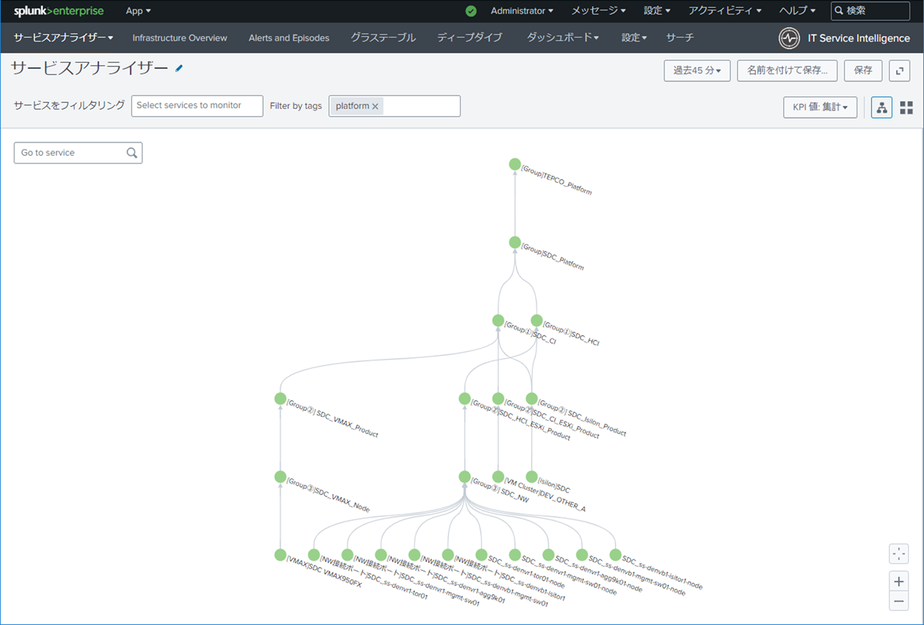
● | リアルタイムログ分析システム(サーチヘッド)のSplunk WEBキャプチャ(開発環境)

 | ITSIのトップ画面(サービスアナライザー)
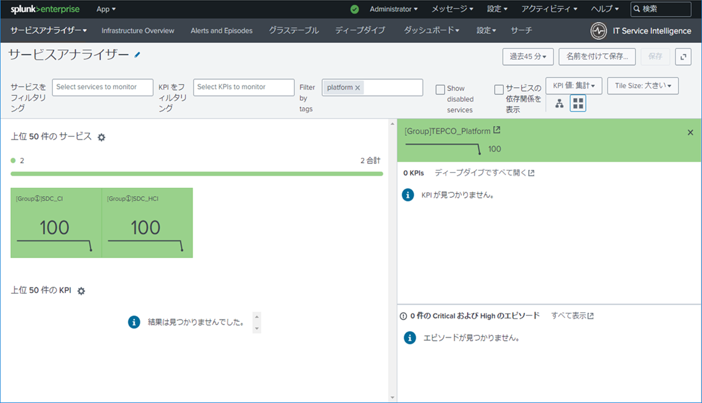

 | ITSIのトップ画面(サービスアナライザーにて、サービス依存関係を表示)
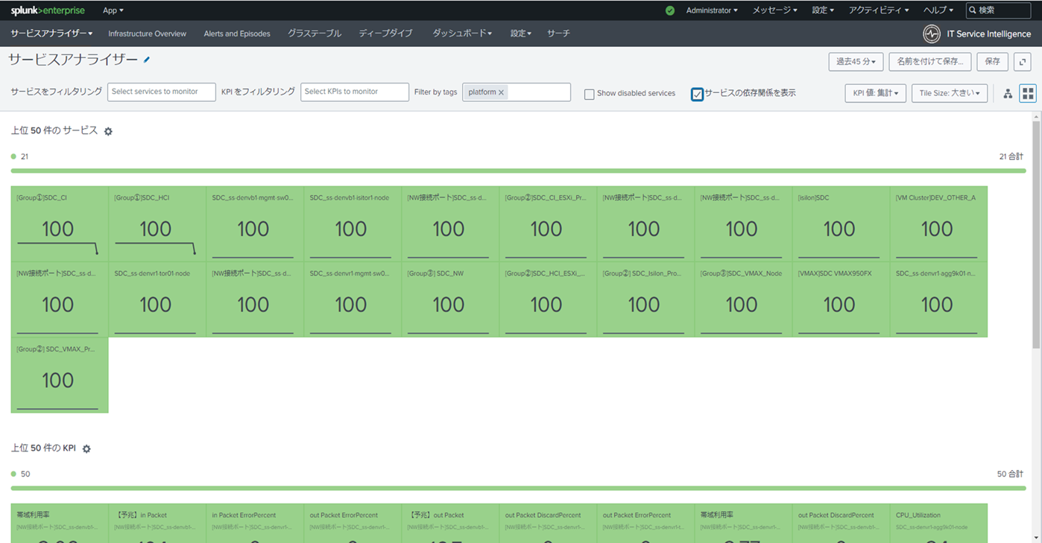

 | ITSIのサービス画面(作成したサービスの一覧)
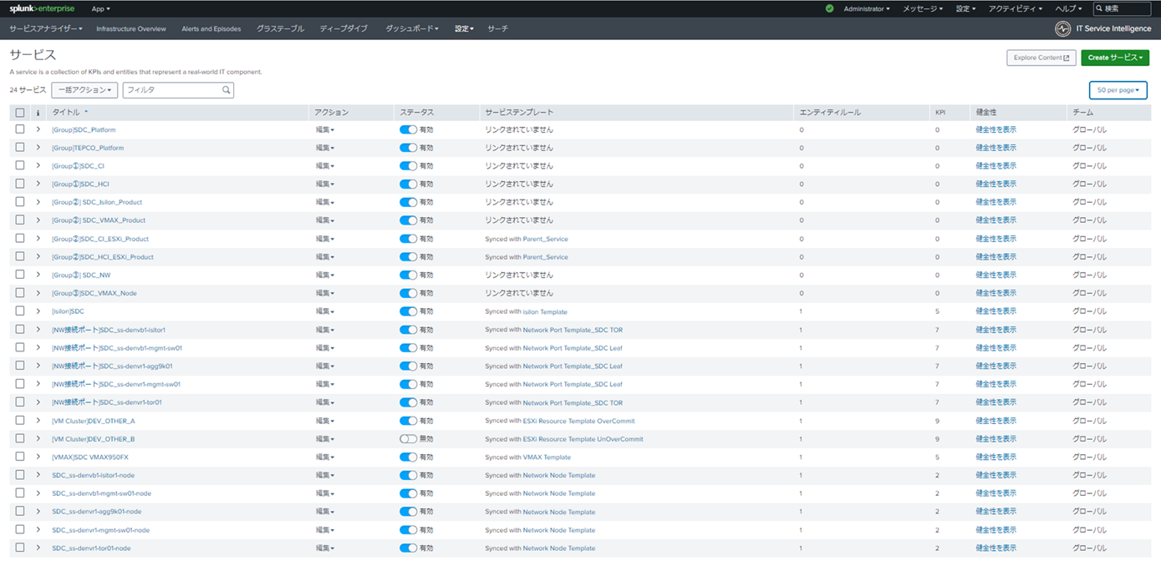

 | ITSIのエンティティ画面(作成したエンティティの一覧)
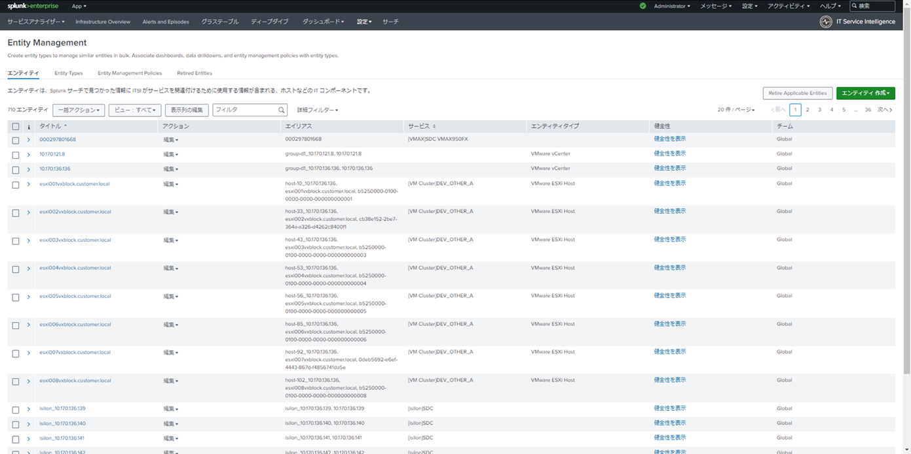

 | ITSIのサービスアナライザー画面(ツリー表示とした場合の画面)

ITSIサービスツリー
ITSI サービスツリー

[Group]TEPCO_Platform

[Group]SDC_Platform

[Group①]SDC_CI
※Tag : platform
[Group①]SDC_HCI
※Tag : platform

[Group②]SDC_CI_ESXi_Product
[Group②]SDC_VMAX_Product
[Group②]SDC_Isilon_Product
[Group②]SDC_HCI_ESXi_Product

[Group③]SDC_VMAX_Node
[Group③]SDC_NW

[VM Cluster]DEV_OTHER_A
[VMAX]SDC VMAX950FX
[Isilon]SDC
SDC_ss-denvb1-isitor1-node
SDC_ss-denvb1-mgmt-sw01-node
SDC_ss-denvr1-agg9k01-node
SDC_ss-denvr1-mgmt-sw01-node
SDC_ss-denvr1-tor01-node
[NW接続ポート]SDC_ss-denvb1-isitor1
[NW接続ポート]SDC_ss-denvb1-mgmt-sw01
[NW接続ポート]SDC_ss-denvr1-agg9k01
[NW接続ポート]SDC_ss-denvr1-mgmt-sw01
[NW接続ポート]SDC_ss-denvr1-tor01
<ESXi KPI>
CPU使用率(%)
MEM使用率(%)
MEMスワップイン発生有無
MEMスワップアウト発生有無
VMバルーン発生有無
ストレージ読み込み応答時間(ms)
ストレージ書き込み応答時間(ms)
【予兆】受信トラフィック量(KB)
【予兆】送信トラフィック量(KB)
<VMAX KPI>
【予兆】IOs(IO/sec)
Read Response(ms)
Write Response(ms)
【予兆】Read MB(MB)
【予兆】Write MB(MB)
<Isilon KPI>
CPU使用率
メモリ使用率
【予兆】ディスクアクセス遅延時間(ms)
【予兆】isilon outpacket
【予兆】isilon inpacket
<NW接続ポート KPI>
【予兆】in Packet
【予兆】out Packet
帯域利用率
out Packet DiscardPercent
out Packet ErrorPercent
in Packet DiscardPercent
in Packet ErrorPercent
<NW機器 KPI>
CPU使用率(%)
MEM使用率(%)

 | 以下はエンティティ

(エンティティ)
esxi001vxblock.customer.local
～
esxi008vxblock.customer.local
(エンティティ)
000297801668
(エンティティ)
isilon_10.170.136.139
isilon_10.170.136.140
isilon_10.170.136.141
isilon_10.170.136.142

 |  | ・・・スイッチに関しては、接続ポートが繋がっているエンティティが多いため、エンティティ記載省略

開発環境のライセンス状況把握
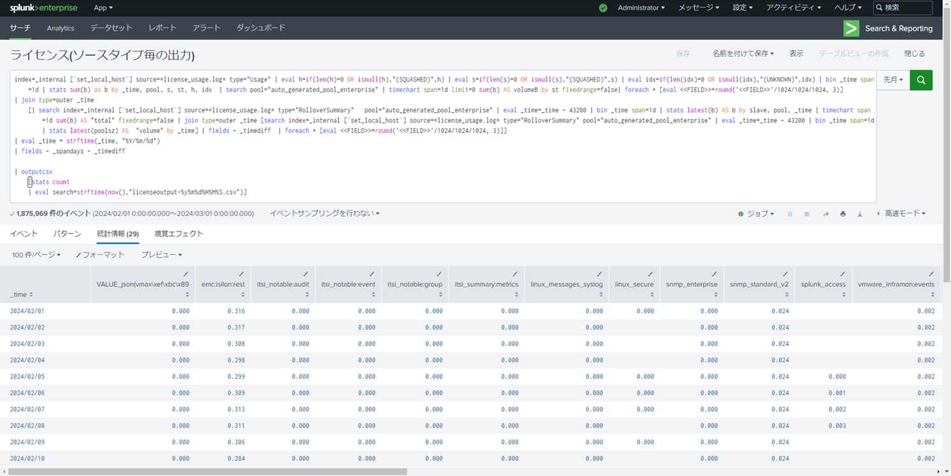
● | リアルタイムログ分析システム(サーチヘッド)を使用して、ライセンス使用状況を把握する方法 (開発環境だけでなく、本番環境下でも同様手順で確認できる。)

 | ①サーチヘッドのSplunk WEBへ接続してログインする。
 | ②Splunkバーより、「設定」 → 「サーチ、レポート、アラート」を選択する。
 | ③サーチ、レポート、アラートの画面にて、フィルタを「レポート、App:Search & Reporting、オーナー:すべて」とした上で、
 | 「ライセンス(ソースタイプ毎の出力)」にある「最新を表示」を選択する。

 | ④ジョブ画面に遷移するため、先月分のライセンス状況を確認する。(※毎月1日にレポート実行される設定になっている)

 | ⑤1か月間の使用状況を確認する。 ※ソースタイプ毎で出力されるため、Isilonであればemc:isilon:restの列を見ることで毎月のログ収集状況がわかる。

